企業概要・求人計画
※女性ならではの、多様な働き方を推進する企業として、ご参加ください。

㊟書式の大幅な変更はご遠慮ください。
事業所名
 |  |  |  |  |  | 自由欄 画像などでPR
所 在 地

電 話
担当部署
担当者名
メ ー ル
設 立
資本金
従業員数 | 人 |  | うち女性： 人
勤務地
勤務時間
休日・休暇
加入保険等 | 雇用 | 労災 | 健康 | 厚生 | 育休 | ホームページＵＲＬ
 | 〇 | 〇 | 〇 | 〇 | 〇
交代勤務制 | 有 無 |  | 時間外勤務 |  | 有 無 |  | ＷＥＢ面接（面談）対応 |  | ○×

福利厚生・待遇・雇用環境等
（例）手当等 ・・・ |  |  |  | （例）休暇等 ・・・ |  |  |  | （例）配属先の人員構成 （例）研修制度 ・・・

会社の魅力、社長・先輩からのメッセージ、社員インタビューなど

求人計画
雇用形態 | 職 種 |  |  | 仕事の内容・必要な資格等 |  |  |  | 給与（基本給等） | 採用予定人数

記入例 (1)
※女性ならではの、多様な働き方を推進する企業として、ご参加ください。

事業所名 | みやざきじょこうかぶしきかいしゃ
 | 宮崎女高株式会社 |  |  |  |  |  | 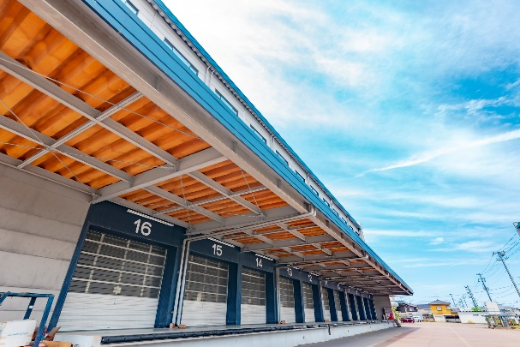 倉庫業の主な仕事内容は、「商品を倉庫内に入庫してから出庫するまでの一連の業務」です。
所 在 地 宮崎市錦町1－10

電 話 （0985）41－8650
担当部署 総務課
担当者名 田中一郎
メ ー ル info@joyko.co.jp
設 立 |  | 2018-10-01
資本金 |  | 1,000万円
従業員数 |  | 30人 |  | うち女性： 18 人
勤務地 |  | 事業所所在地に同じ
勤務時間 |  | 8：00～17：00（うち休憩時間 60分）
休日・休暇 |  | 土日祝日、年末年始
加入保険等 |  | 雇用 | 労災 | 健康 | 厚生 | 育休 | ホームページＵＲＬ
 |  | 〇 | 〇 | 〇 | 〇 | 〇 | https://josei-senior.pref.miyazaki.lg.jp/
交代勤務制 |  | 無 |  | 時間外勤務 |  | 月20時間 |  | ＷＥＢ面接（面談）対応 |  | ○

福利厚生・待遇・雇用環境等
手当等 ・通勤手当 ・家族手当 ・精皆勤手当て ・賞与 年2回 |  |  |  |  | 休暇等 ・年次有給休暇消化率：７０％ ・時間外労働削減運動 令和4年度50％削減 令和5年度30％削減 ・男性の育休取得奨励 |  |  |  | 配属先の人員構成 ・事務職：女性４名体制 ・配送係：男女比７：３ ・全社平均年齢：４２歳

会社の魅力、社長・先輩からのメッセージ、社員インタビューなど
・お客様との距離が近い ・業務を通じてノウハウを学べる ・がんばった分、給与などで還元 ・人・環境のためになる ・社員の結束が強い（仲が良い） ・感謝される仕事です。

求人計画
雇用形態 |  | 職 種 |  |  | 仕事の内容・必要な資格等 |  |  |  | 給与（基本給等） | 採用予定人数
正社員 |  | 事務職 |  |  | ・窓口受付及び電話対応 ・お客様の問い合わせ対応 ・勤務時間8：30～17：30 |  |  |  | 基本給148,000円～160,000円 | 1
契約社員 |  | 配送係 |  |  | ・商品の配送 ・勤務時間 ①8：00～17：00 ②9：00～18：00 |  |  |  | 基本給180,000円～200,000円 | 3
パート |  | 倉庫管理 |  |  | ・倉庫の入庫出庫管理 ・勤務時間10：00～16：00 |  |  |  | 時給 900円 | 1

記入例 (2)
※女性ならではの、多様な働き方を推進する企業として、ご参加ください。

事業所名 | かぶしきかいしゃみやざきじょこう
 | 株式会社宮崎女高 |  |  |  |  |  | 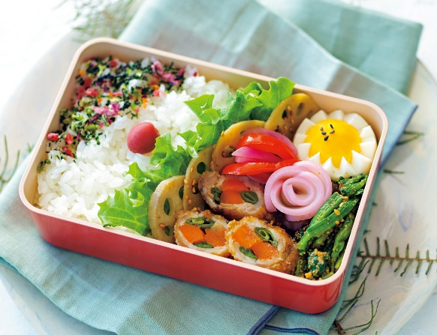 お弁当・お惣菜を福祉施設や病院、職場へ！ 配食準備の時間短縮や水道光熱費の軽減、社員の福利厚生にご利用いただけます。
所 在 地 宮崎市橘通5丁目4－23

電 話 （0985）41－8650
担当部署 総務課
担当者名 宮川 翔
メ ー ル miyazaki@joyko.com
設 立 |  | 1998-04-01
資本金 |  | 500万円
従業員数 |  | 10人 |  | うち女性： 8人
勤務地 |  | 事業所所在地に同じ
勤務時間 |  | 8：3 0～17：00（うち休憩時間 60分）
休日・休暇
加入保険等 |  | 雇用 | 労災 | 健康 | 厚生 | 育休 | ホームページＵＲＬ
 |  | 〇 | 〇 | 〇 | 〇 | 〇 | https://miya-jyo.jp/
交代勤務制 |  | 無 |  | 時間外勤務 |  | 無 |  | ＷＥＢ面接（面談）対応 |  | ×

福利厚生・待遇・雇用環境等
手当等 ・賞与年2回、退職金制度あり ・通勤手当、家族手当 ・その他業務に関わる各種手当あり |  |  |  |  | 休暇等 ・年間休日120日以上 ・夏季休暇 ・年末年始休暇 ・お子様の学校行事や急なお休みにも相談可能です。育児休暇制度あり |  |  |  | 研修制度 ・入社時研修、セミナー有 ・入社後1年間、年齢の近い先輩が１から指導しますので安心して働くことができます。

会社PR
・私たちが届けたいのはお弁当だけではありません。健康をつくることです。 専任の料理人と管理栄養士が食材選びから献立作り、調理法に至るまで食べる方にとっての「おいしさ」にこだわっています。また、ご家庭では調整が難しい塩分やカロリー、品目数などに配慮し、見た目の彩りを意識しながら食べる「楽しさ」も大切にしています。 一方、お子さまと一緒にかんたんに料理できる食材セットなど、多彩なメニューづくりも社員全員で取り組んでいます。

求人計画
雇用形態 |  | 職 種 |  |  | 仕事の内容・必要な資格等 |  |  |  | 給与（基本給等） | 採用予定人数
正社員 |  | 管理栄養士 |  |  | ・食事メニュー作成 ・調理 |  |  |  | 基本給220,000円～250,000円 資格手当15,000円 | 1
契約社員 |  | 一般事務 |  |  | ・窓口受付及び電話対応 ・受発注の伝票処理 ・お客様の問い合わせ対応 |  |  |  | 基本給140,000円～150,000円 | 1
パート |  | 調理 |  |  | ・宅配食の調理 ・勤務時間の希望調整可 |  |  |  | 時給 900円 | 1
アルバイト |  | 調理補助 |  |  | ・宅配食の調理 ・勤務時間の希望調整可 |  |  |  | 時給 900円 | 2

